Titel
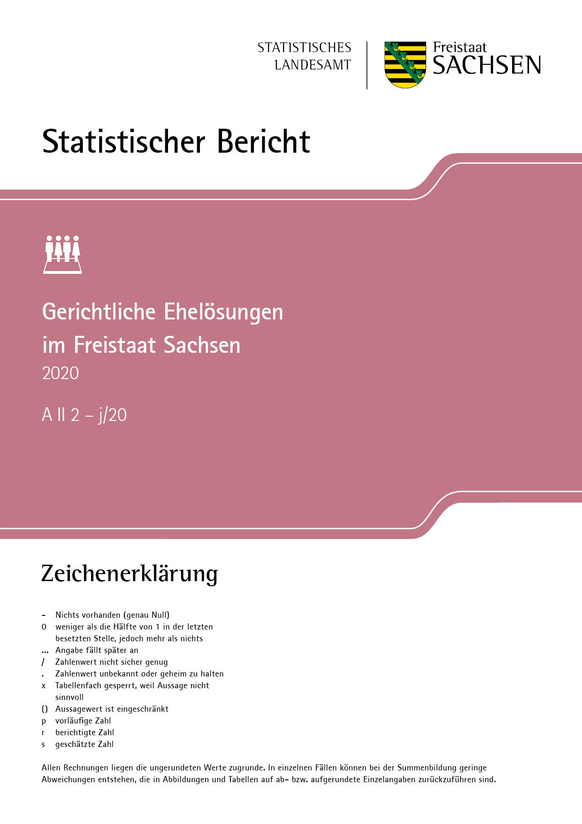
Inhalt
Impressum

Impressum
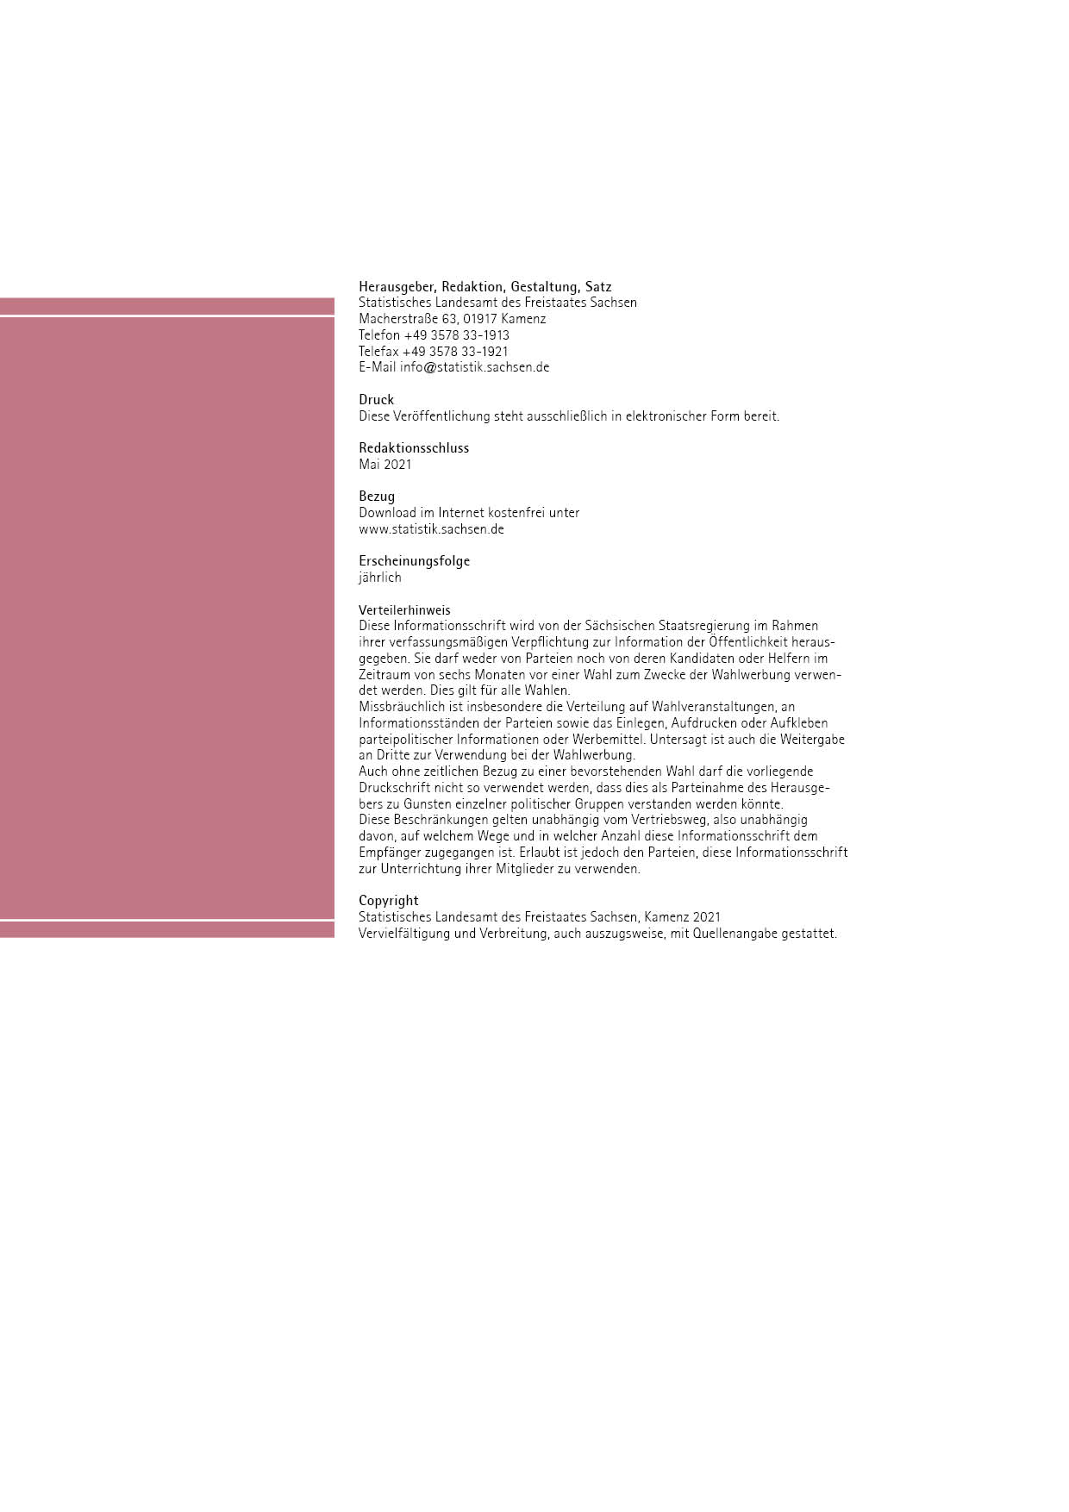
Inhalt

T19
Inhalt

19. Ehescheidungen und Abweisungen 2010 bis 2020 nach Art der Entscheidung

Abweisung
des
Scheidungs-antrages
Abweisung
des
Scheidungs-antrages
Jahr | Ehescheidungen |  |  |  |  | Abweisung des Scheidungs- antrages
 | ins- gesamt | vor einjähriger Trennung § 1565 Abs. 1 BGB i. V. m. § 1565 Abs. 2 BGB | nach einjähriger Trennung § 1565 Abs. 1 BGB | nach dreijähriger Trennung § 1565 Abs. 1 BGB i. V. m. § 1566 Abs. 2 BGB | auf Grund anderer Vorschriften

 | Anzahl
2010 | 7285 | 60 | 5851 | 1359 | 15 | 3
2011 | 7146 | 106 | 5828 | 1206 | 6 | 4
2012 | 7104 | 79 | 5630 | 1386 | 9 | 8
2013 | 7272 | 41 | 5692 | 1527 | 12 | 3
2014 | 6928 | 26 | 5312 | 1582 | 8 | 8
2015 | 7007 | 21 | 5364 | 1615 | 7 | 4
2016 | 6698 | 39 | 5118 | 1534 | 7 | 5
2017 | 6427 | 26 | 5038 | 1357 | 6 | 4
2018 | 6143 | 27 | 4868 | 1245 | 3 | 6
2019 | 6283 | 30 | 4908 | 1342 | 3 | -
2020 | 6217 | 26 | 4767 | 1418 | 6 | 8
 | Prozent
2010 | 100 | 0.8 | 80.3 | 18.7 | 0.2 | x
2011 | 100 | 1.5 | 81.6 | 16.9 | 0.1 | x
2012 | 100 | 1.1 | 79.3 | 19.5 | 0.1 | x
2013 | 100 | 0.6 | 78.3 | 21.0 | 0.2 | x
2014 | 100 | 0.4 | 76.7 | 22.8 | 0.1 | x
2015 | 100 | 0.3 | 76.6 | 23.0 | 0.1 | x
2016 | 100 | 0.6 | 76.4 | 22.9 | 0.1 | x
2017 | 100 | 0.4 | 78.4 | 21.1 | 0.1 | x
2018 | 100 | 0.4 | 79.2 | 20.3 | 0.0 | x
2019 | 100 | 0.5 | 78.1 | 21.4 | 0.0 | x
2020 | 100 | 0.4 | 76.7 | 22.8 | 0.1 | x

